A Y II D4
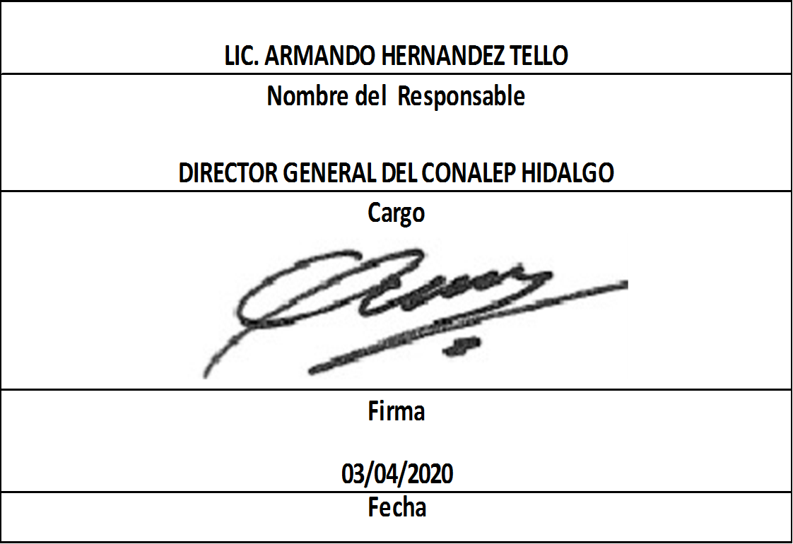
Formato: Personal con Licencia |  |  |  |  |  |  |  |  |  |  |  |  |  | Entidad Federativa: |  |  | Hidalgo
Fondo de Aportaciones para la Educación Tecnológica y de Adultos/Colegio Nacional de Educación Profesional Técnica (FAETA/CONALEP) |  |  |  |  |  |  |  |  |  |  |  |  |  | No. Trimestre y año: |  |  | 1er. Trimestre 2020
 |  |  |  |  |  |  |  |  |  |  |  |  |  |  |  |  |  | Hoja 1 de 1

R.F.C. | CURP | Nombre | Clave integrada | Clave Presupuestal |  |  |  |  |  |  | Periodo Licencia |  | Percepciones pagadas en el Periodo de la Licencia con Presupuesto Federal* | Percepciones pagadas en el Periodo de la Licencia con Presupuesto de otra fuente* | Clave CT Origen | Licencia |  | Descripción de la Licencia
 |  |  |  | Partida Presupuestal | Código de Pago | Clave de Unidad | Clave de Sub Unidad | Clave de Categoría | Horas Semana Mes | Número de Plaza | Inicio | Conclusión |  |  |  | Clave | Tipo

CAVE841006DE9 | CAVE841006HHGHRR00 | ERNESTO CHAVEZ VERA | 11301100331ED0280100.0054154 | 11301 | 1003 | 3 | 1 | ED02801 | 00.0 | 054154 | 20191031 | 20250930 | 57458.81 | 0.00 | 13DPT0004L | 12 | CON GOCE DE SUELDO | COMISIÓN SINDICAL O SU REFRENDO
MOGA6704074N7 | MOGA670407MDFNNR03 | AURORA MONTERRUBIO GONZALEZ | 11301100331CF3320400.0010629 | 11301 | 1003 | 3 | 1 | CF33204 | 00.0 | 010629 | 20200216 | 20200229 | 0.00 | 0.00 | 13DPT0003M | 16 | SIN GOCE DE SUELDO | SIN GOCE DE SUELDO O SU REFRENDO
Total Personas : | 2 |  |  |  |  |  |  |  | Total Plazas : |  | 2
 |  |  |  |  |  |  |  |  |  |  | Total Pto. Federal |  | 57,458.81

*Total de Percepciones reportadas por la Entidad Federativa como pagadas al trabajador durante la Licencia.
Fuente : Información proporcionada por las Entidades Federativas.

